계산
 |  |  |  | 양도일
2015-05-07 | 토지 | 476,803,150 |  | 2021-04-26 | 5년 11개월 20일
2015-07-30 | 건물 | 95,077,694 |  |  | 5
 |  | 571,880,844
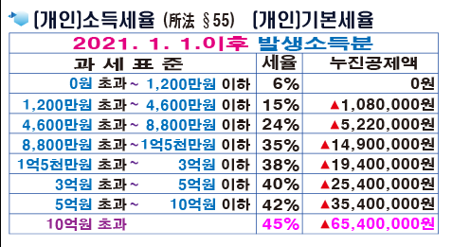
양도가액 | 1,500,000,000 | 15억
취득가액 | 571,880,844 | 5.7억
양도차익 | 928,119,156
장기보유특별공제 | 92,811,916 |  | 10%
양도소득금액 | 835,307,240
기본공제 | -2,500,000
과세표준 | 832,807,240
세율 | 42%
누진공제 | -35,400,000
산출세액 | 314,379,041
지방소득세 | 31,437,904 | 10%
부담세액 | 345,816,945

표1-장기보유특별공제
 |  | 공제율
0 | 2 | 0% | 소득세법 제95조 [ 양도소득금액 ]
3 | 3 | 6% | ② 제1항에서 "장기보유특별공제액"이란 제94조 제1항 제1호에 따른 자산(제104조 제3항에 따른 미등기양도자산과 같은 조 제7항 각 호에 따른 자산은 제외한다)으로서 보유기간이 3년 이상인 것 및 제94조 제1항 제2호 가목에 따른 자산 중 조합원입주권(조합원으로부터 취득한 것은 제외한다)에 대하여
4 | 4 | 8% | 그 자산의 양도차익(조합원입주권을 양도하는 경우에는 「도시 및 주거환경정비법」 제74조에 따른 관리처분계획 인가 및 「빈집 및 소규모주택 정비에 관한 특례법」 제29조에 따른 사업시행계획인가 전 토지분 또는 건물분의 양도차익으로 한정한다)에
5 | 5 | 10% | 다음 표1에 따른 보유기간별 공제율을 곱하여 계산한 금액을 말한다. 다만, 대통령령으로 정하는 1세대 1주택(이에 딸린 토지를 포함한다)에 해당하는 자산의 경우에는 그 자산의 양도차익에 다음 표 2에 따른 보유기간별 공제율을 곱하여 계산한 금액과 거주기간별 공제율을 곱하여 계산한 금액을 합산한 것을 말한다.(2020.08.18 개정)
6 | 6 | 12%
7 | 7 | 14%
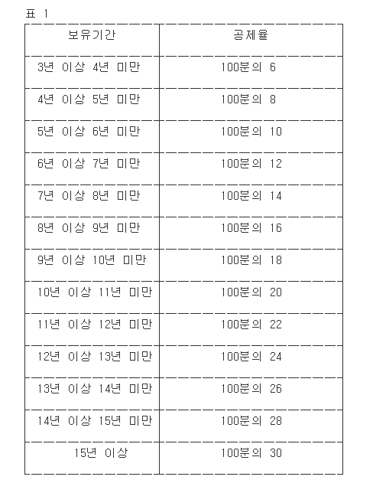
8 | 8 | 16%
9 | 9 | 18%
10 | 10 | 20%
11 | 11 | 22%
12 | 12 | 24%
13 | 13 | 26%
14 | 14 | 28%
15 | 100000 | 30%

표2-1세대1주택
